21
Cuadro 21. ESTACIONES Y DENSIDAD DE COBERTURA DE LA RED METEOROLÓGICA EN LA REPÚBLICA,
SEGÚN PROVINCIA Y COMARCA INDÍGENA: AÑOS 2012-16

Provincia y comarca indígena | Superficie aproximada (en Km2) (1) | 2012 |  | 2013 |  | 2014 |  | 2015 |  | 2016 (P)
 |  | Número de estaciones | Densidad | Número de estaciones | Densidad | Número de estaciones | Densidad | Número de estaciones | Densidad | Número de estaciones | Densidad

TOTAL | (a) 74,177.3 | 106 | 699.8 | 98 | 756.9 | 95 | 780.8 | 99 | 749.3 | 99 | 749.3
Bocas del Toro | 4,657.2 | 4 | 1,164.3 | 4 | 1,164.3 | 4 | 1,164.3 | 4 | 1,164.3 | 4 | 1,164.3
Coclé | 4,946.6 | 16 | 309.2 | 13 | 380.5 | 12 | 412.2 | 14 | 353.3 | 14 | 353.3
Colón | 4,575.5 | 9 | 508.4 | 9 | 508.4 | 8 | 571.9 | 9 | 508.4 | 9 | 508.4
Chiriquí | 6,490.9 | 22 | 295.0 | 23 | 282.2 | 22 | 295.0 | 22 | 295.0 | 22 | 295.0
Darién | 11,892.5 | 4 | 2,973.1 | 4 | 2,973.1 | 5 | 2,378.5 | 4 | 2,973.1 | 4 | 2,973.1
Herrera | 2,362.0 | 5 | 472.4 | 4 | 590.5 | 3 | 787.3 | 5 | 472.4 | 5 | 472.4
Los Santos | 3,809.4 | 10 | 380.9 | 7 | 544.2 | 8 | 476.2 | 7 | 544.2 | 7 | 544.2
Panamá | 8,409.2 | 12 | 700.8 | 12 | 700.8 | 8 | 1,051.2 | 9 | 934.4 | 9 | 934.4
Panamá Oeste | 2,880.2 | .. | .. | .. | .. | 5 | 576.0 | 3 | 960.1 | 3 | 960.1
Veraguas | 10,587.5 | 16 | 661.7 | 15 | 705.8 | 12 | 882.3 | 15 | 705.8 | 15 | 705.8
Comarca Emberá | 4,393.9 | 1 | 4,393.9 | 1 | 4,393.9 | 1 | 4,393.9 | 1 | 4,393.9 | 1 | 4,393.9
Comarca Kuna Yala (2) | 2,358.2 | 2 | 1,179.1 | 1 | 2,358.2 | 2 | 1,179.1 | 1 | 2,358.2 | 1 | 2,358.2
Comarca Ngäbe Buglé | 6,814.2 | 5 | 1,362.8 | 5 | 1,362.8 | 5 | 1,362.8 | 5 | 1,362.8 | 5 | 1,362.8

(1) Datos preliminares proporcionados por el Instituto Geográfico Nacional "Tommy Guardia", sujetos a revisión.
(2) Incluye el corregimiento comarcal Kuna de Madungandí.
(a) No incluye las áreas de masas de aguas continentales (lagos), las cuales suman 683.3 km 2.
.. Dato no aplicable al grupo o categoría.
- Cantidad nula o cero.
(P) Cifras preliminares.

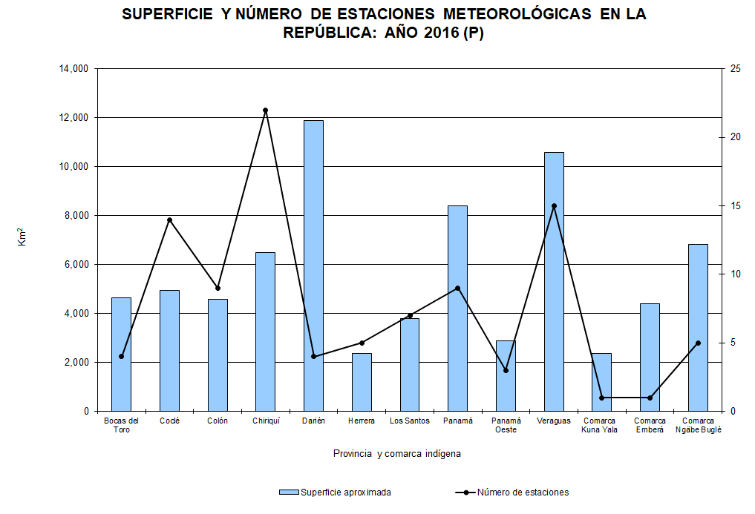

Número

